Lapas01
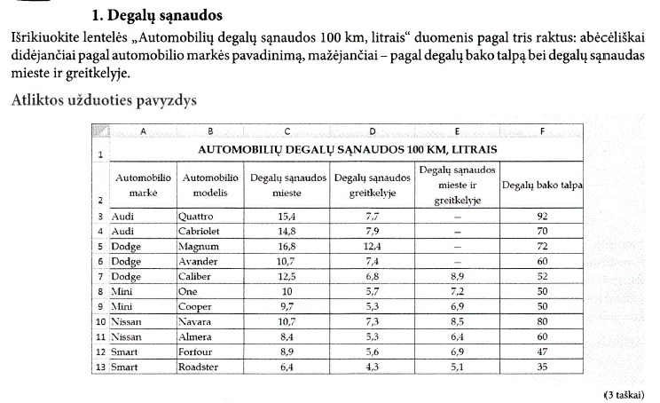
AUTOMOBILIŲ DEGALŲ SĄNAUDOS 100 KM, LITRAIS
Automobilio markė | Automobilio modelis | Degalų sąnaudos mieste | Degalų sąnaudos greitkelyje | Degalų sąnaudos mieste ir greitkelyje | Degalų bako talpa
Audi | Quattro | 15.4 | 7.7 | — | 92
Audi | Cabriolet | 14.8 | 7.9 | — | 70
Dodge | Magnum | 16.8 | 12.4 | — | 72
Dodge | Avander | 10,7 | 7.4 | — | 60
Dodge | Caliber | 12.5 | 6.8 | 8.9 | 52
Mini | One | 10 | 5.7 | 7.2 | 50
Mini | Cooper | 9.7 | 5.3 | 6.9 | 50
Nissan | Navara | 10.7 | 7.3 | 8.5 | 80
Nissan | Almera | 8.4 | 5.3 | 6.4 | 60
Smart | Forfour | 8.9 | 5.6 | 6.9 | 47
Smart | Roadster | 6.4 | 4.3 | 5.1 | 35

 | Išrikiuoti duomenis, tai išdėstyti lentelės eilutės tam tikra tvarka
 | Pažymim norimus rikiuoti langelius (ir ne daugiau!) (dažniausiai visą lentelę)
 | Rūšiuoti ir filtruoti -> Pasirinktinis rūšiavimas
 | arba
 | Duomenys -> Rūšiuoti

Lapas02
ĮSIGYTOS PREKĖS
Prekės pavadinimas | Rūšis | Kilogramo kaina, Lt | Kiekis, kg | Suma, Lt
Bananai | Vaisiai | 2.60 € | 90 | 234.00
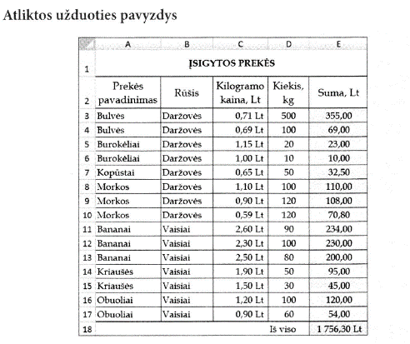
Bananai | Vaisiai | 2.50 € | 80 | 200.00
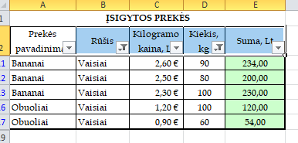
Bananai | Vaisiai | 2.30 € | 100 | 230.00
Obuoliai | Vaisiai | 1.20 € | 100 | 120.00
Obuoliai | Vaisiai | 0.90 € | 60 | 54.00

 | Atrinkti duomenis, tai sutraukti lentelės eilutės pagal tam tikrus nustatymas
 | Pažymim letelės antraštę ir uždedam filtrą
 | Rūšiuoti ir filtruoti -> Filtruoti
 | arba
 | Duomenys -> Filtruoti

Lapas04
PRATYBŲ SĄSIUVINIŲ KAINOS
 | Nuolaida perkant daugiau nei 100 vnt. |  |  | 15% | Tarkime, kad E2 ir E3 langeliuose esančias reikšmės gali kisti
 | Nuolaida perkant mažiau nei 100 vnt. |  |  | 5%

Klasė | Pavadinimas | Užsakytas kiekis | Vieneto kaina | Sąsiuvinio kaina su nuolaida | Iš viso
2 a | Matematika, I d. | 96 | 8.90 € | 8.46 € | 4,094.88 Lt
2 a | Matematika, II d. | 96 | 8.60 € | 8.17 €
2 a | Gamtos pažinimas | 96 | 9.80 € | 9.31 €
2 a | Gimtoji kalba, I d. | 96 | 8.50 € | 8.08 €
2 a | Gimtoji kalba, II d. | 96 | 9.10 € | 8.65 €
2 b | Matematika, I d. | 102 | 8.70 € | 7.40 € | 3,918.84 Lt
2 b | Matematika, I d. | 102 | 8.90 € | 7.57 €
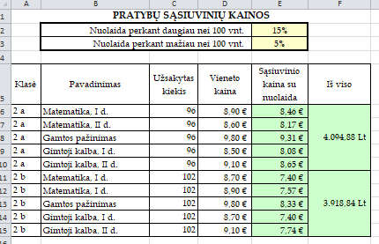
2 b | Gamtos pažinimas | 102 | 9.80 € | 8.33 €
2 b | Gimtoji kalba, I d. | 102 | 8.70 € | 7.40 €
2 b | Gimtoji kalba, II d. | 102 | 9.10 € | 7.73 €

Lapas05
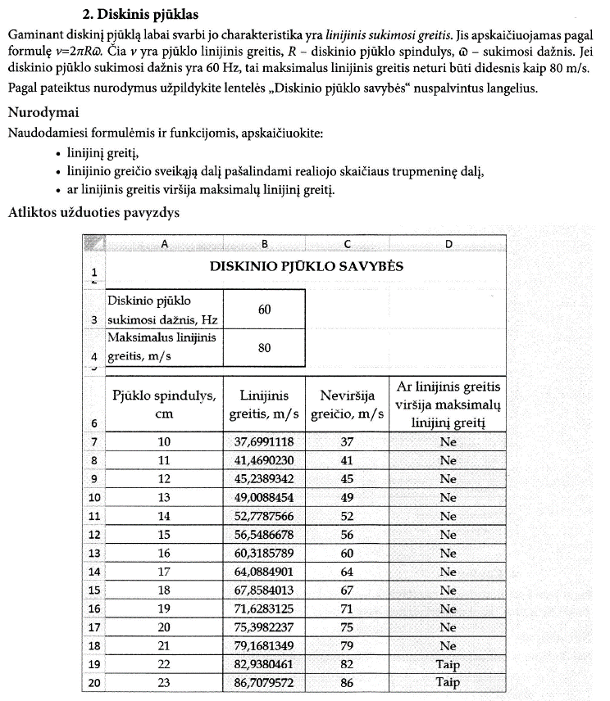
DISKINIO PJŪKLO SAVYBĖS

Diskinio pjūklo sukimosi dažnis, Hz | 60
Maksimalus linijinis greitis, m/s | 80

Pjūklo spindulys, cm | Linijinis greitis, m/s | Neviršija greičio, m/s | Ar linijinis greitis viršija maksimalų linijinį greitį
10 | 37.6991118 | 37 | Ne
11 | 41.4690230 | 41 | Ne
12 | 45.2389342 | 45 | Ne
13 | 49.0088454 | 49 | Ne
14 | 52.7787566 | 52 | Ne
15 | 56.5486678 | 56 | Ne
16 | 60.3185789 | 60 | Ne
17 | 64.0884901 | 64 | Ne
18 | 67.8584013 | 67 | Ne
19 | 71.6283125 | 71 | Ne
20 | 75.3982237 | 75 | Ne
21 | 79.1681349 | 79 | Ne
22 | 82.9380461 | 82 | Taip
23 | 86.7079572 | 86 | Taip

 | funkcija pi() grąžina pi reikšmę

 | yra kelios tuščios (be argumentų) funkcijos:
 | pi()
 | today()
 | now()

Lapas06
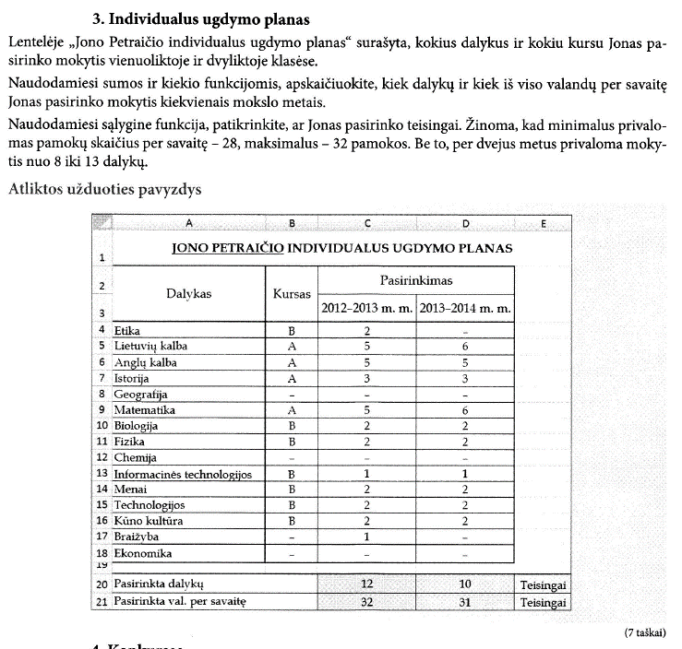
JONO PETRAIČIO INDIVIDUALUS UGDYMO PLANAS
Dalykas | Kursas | Pasirinkimas
 |  | 2012–2013 m. m. | 2013–2014 m. m.
Etika | B | 2 | –
Lietuvių kalba | A | 5 | 6
Anglų kalba | A | 5 | 5
Istorija | A | 3 | 3
Geografija | – | – | –
Matematika | A | 5 | 6
Biologija | B | 2 | 2
Fizika | B | 2 | 2
Chemija | – | – | –
Informacinės technologijos | B | 1 | 1
Menai | B | 2 | 2
Technologijos | B | 2 | 2
Kūno kultūra | B | 2 | 2
Braižyba | – | 1 | –
Ekonomika | – | – | –

Pasirinkta dalykų |  | 12 | 10 | Teisingai
Pasirinkta val. per savaitę |  | 32 | 31 | Teisingai

Lapas07
„PUIKIOSIOS“ MOKYKLOS MOKINIŲ DALYVAVIMO TARPTAUTINIAME MATEMATIKOS KONKURSE „KENGŪRA“ REZULTATAI
Vardas | Klasė | Gauti taškai | Vieta | Ar pateko į geriausiųjų dešimtuką?
Vasaris V. | 11 | 121.00 | 10 | Taip
Emilija E. |  | 119.00 | 11 | Ne
Paulius P. |  | 98.00 | 26 | Ne
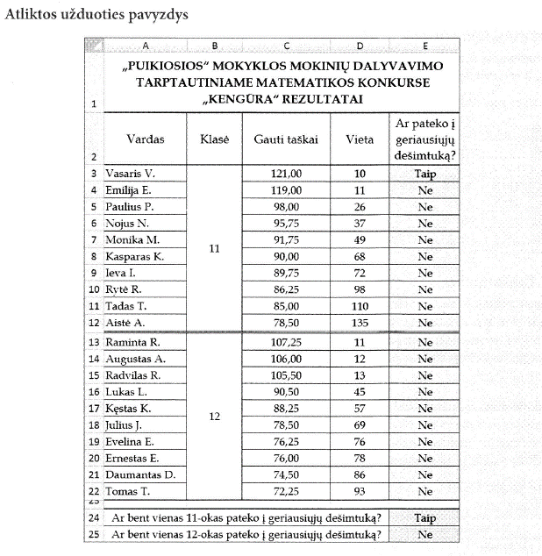
Nojus N. |  | 95.75 | 37 | Ne
Monika M. |  | 91.75 | 49 | Ne
Kasparas K. |  | 90.00 | 68 | Ne
Ieva I. |  | 89.75 | 72 | Ne
Rytė R. |  | 86.25 | 98 | Ne
Tadas T. |  | 85.00 | 110 | Ne
Aistė A. |  | 78.50 | 135 | Ne
Raminta R. | 12 | 107.25 | 11 | Ne
Augustas A. |  | 106.00 | 12 | Ne
Radvilas R. |  | 105.50 | 13 | Ne
Lukas L. |  | 90.50 | 45 | Ne
Kęstas K. |  | 88.25 | 57 | Ne
Julius J. |  | 78.50 | 69 | Ne
Evelina E. |  | 76.25 | 76 | Ne
Ernestas E. |  | 76.00 | 78 | Ne
Daumantas D. |  | 74.50 | 86 | Ne
Tomas T. |  | 72.25 | 93 | Ne

Ar bent vienas 11-okas pateko į geriausiųjų dešimtuką? |  |  |  | Taip
Ar bent vienas 12-okas pateko į geriausiųjų dešimtuką? |  |  |  | Ne

Lapas08
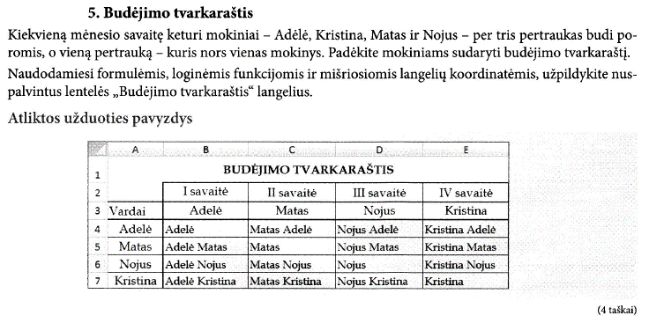
BUDĖJIMO TVARKARAŠTIS
 | I savaitė | II savaitė | III savaitė | IV savaitė
Vardai | Adelė | Matas | Nojus | Kristina
Adelė | Adelė | Matas Adelė | Nojus Adelė | Kristina Adelė
Matas | Adelė Matas | Matas | Nojus Matas | Kristina Matas
Nojus | Adelė Nojus | Matas Nojus | Nojus | Kristina Nojus
Kristina | Adelė Kristina | Matas Kristina | Nojus Kristina | Kristina

 | Tekstas excelyje jungiamas & ženklu
 | =A1&A2
 | =A1&" "&A3
 | =A1&" tekstas"

 | Koordinačių tipai:
 | santykinės
 | A1 | santykinai perskaičiuojamas ir A stulpelis, ir 1 eilutė
 | absoliučiosios
 | $A$1 | užrakintas ir A stulpelis, ir 1 eilutė
 | mišriosios
 | A$1 | A stulpelis perskaičiuojamas santykinai, 1 eilutė užrakinta
 | $A1 | A stulpelis užrakintas, 1 eilutė perskaičiuojama santykinai

Lapas09
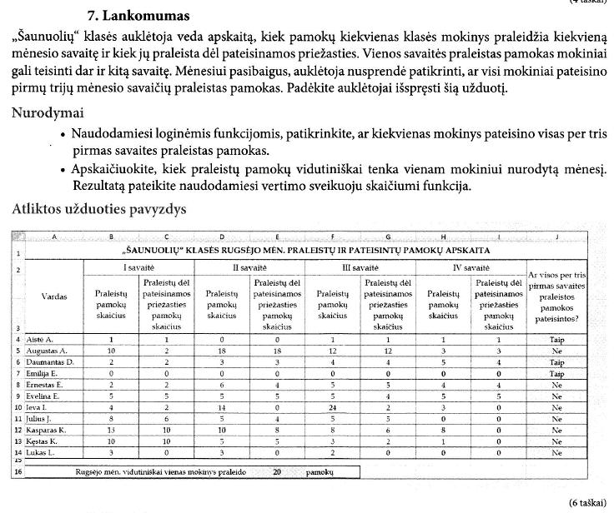
„ŠAUNUOLIŲ“ KLASĖS RUGSĖJO MĖN. PRALEISTŲ IR PATEISINTŲ PAMOKŲ APSKAITA
Vardas | I savaitė |  | II savaitė |  | III savaitė |  | IV savaitė |  | Ar visos per tris pirmas savaites praleistos pamokos pateisintos?
 | Praleistų pamokų skaičius | Praleistų dėl pateisinamos priežasties pamokų skaičius | Praleistų pamokų skaičius | Praleistų dėl pateisinamos priežasties pamokų skaičius | Praleistų pamokų skaičius | Praleistų dėl pateisinamos priežasties pamokų skaičius | Praleistų pamokų skaičius | Praleistų dėl pateisinamos priežasties pamokų skaičius
Aistė A. | 1 | 1 | 0 | 0 | 1 | 1 | 1 | 1 | Taip
Augustas A. | 10 | 2 | 18 | 18 | 12 | 12 | 3 | 3 | Ne
Daumantas D. | 2 | 2 | 3 | 3 | 4 | 4 | 5 | 4 | Ne
Emilija E. | 0 | 0 | 0 | 0 | 0 | 0 | 0 | 0 | Taip
Ernestas E. | 2 | 2 | 6 | 4 | 5 | 5 | 4 | 4 | Ne
Evelina E. | 5 | 5 | 5 | 5 | 5 | 4 | 5 | 5 | Ne
Ieva I. | 4 | 2 | 14 | 0 | 24 | 2 | 3 | 0 | Ne
Julius J. | 8 | 6 | 5 | 4 | 5 | 5 | 0 | 0 | Ne
Kasparas K. | 13 | 10 | 10 | 8 | 8 | 6 | 8 | 0 | Ne
Kęstas K. | 10 | 10 | 5 | 5 | 3 | 2 | 1 | 0 | Ne
Lukas L. | 3 | 0 | 3 | 0 | 2 | 0 | 0 | 0 | Ne

Rugsėjo mėn. vidutiniškai vienas mokinys praleido |  |  |  | 20 | pamokų

 |  | Loginės funkcijos skaičiuoklėje
 |  | and | and(A1="taip";A2>0;A2<10)
 |  | or | or(A1="taip";A2>0;A2<10)
 |  | not | not(A1="taip";A2>0;A2<10)

 |  | Dažniausiai loginės funkcijos naudojamos kartu su if
 |  | =if(and(A1="taip";A2>0;A2<10);"Taip";"Ne")

Lapas10
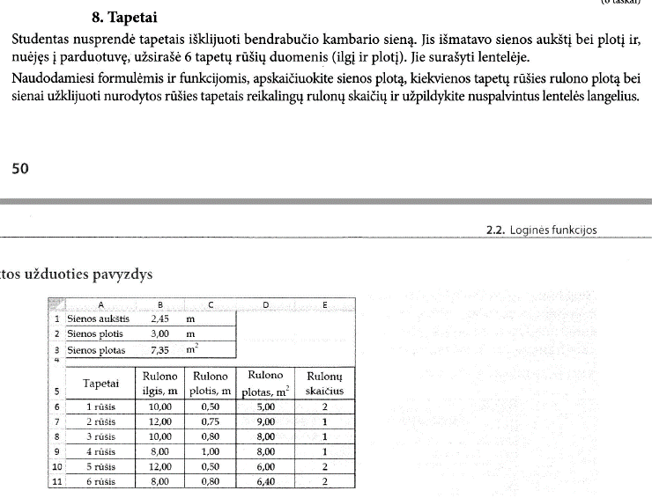
Sienos aukštis | 2.45 | m
Sienos plotis | 3.00 | m
Sienos plotas | 7.35 | m2

Tapetai | Rulono ilgis, m | Rulono plotis, m | Rulono plotas, m2 | Rulonų skaičius
1 rūšis | 10.00 | 0.50 | 5.00 | 2
2 rūšis | 12.00 | 0.75 | 9.00 | 1
3 rūšis | 10.00 | 0.80 | 8.00 | 1
4 rūšis | 8.00 | 1.00 | 8.00 | 1
5 rūšis | 12.00 | 0.50 | 6.00 | 2
6 rūšis | 8.00 | 0.80 | 6.40 | 2

